Hoja1
Giovani Estuardo Tzul Perez-201630811- ANÁLISIS ESTRUCTURAL AVANAZADO
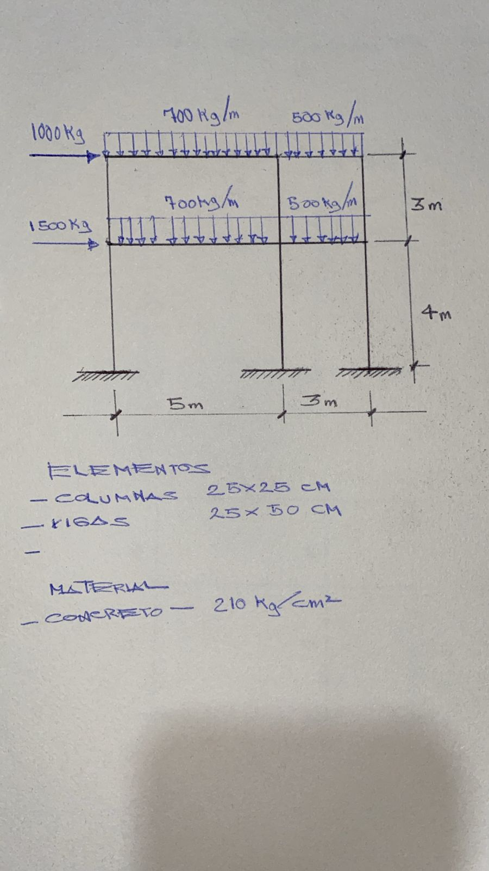

 |  |  |  | ELEMENTOS

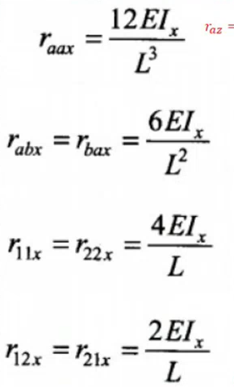
 | ELEMENTO 1 (COLUMNA)
 | A: | 20 | I
 | I: | 3 | I
 | L: | 4 | m
 | E: | 1 | E

 | raz |  | 5
 | raax |  | 0.5625
 | rabx=rbax |  | 1.125
 | r11x=r22x |  | 3
 | r12x=r21x |  | 1.5

